Bénin
 | Bénin - COURBE DE TAUX 21/05/2021

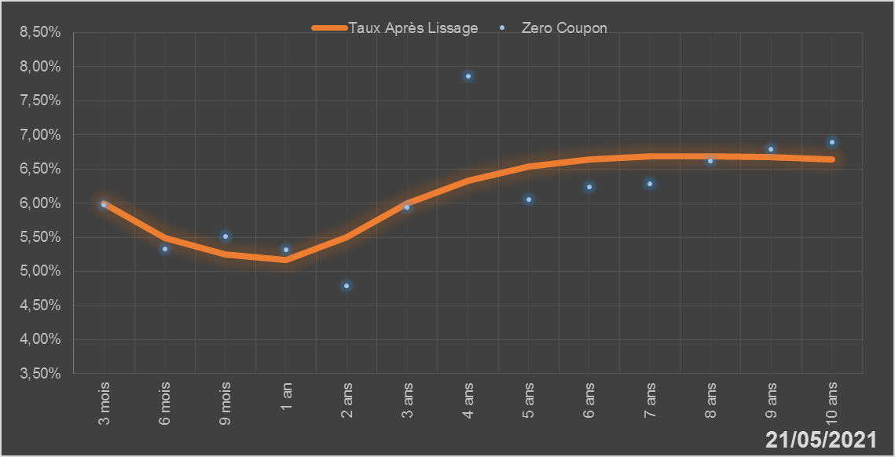
 |  | Maturité | Zero Coupon | Taux Après Lissage
 |  | 3 mois | 5.9724% | 5.9946%
 |  | 6 mois | 5.3251% | 5.4870%
 |  | 9 mois | 5.5162% | 5.2416%
 |  | 1 an | 5.3212% | 5.1617%
 |  | 2 ans | 4.7846% | 5.5050%
 |  | 3 ans | 5.9390% | 5.9926%
 |  | 4 ans | 7.8592% | 6.3325%
 |  | 5 ans | 6.0525% | 6.5334%
 |  | 6 ans | 6.2325% | 6.6388%
 |  | 7 ans | 6.2783% | 6.6831%
 |  | 8 ans | 6.6138% | 6.6895%
 |  | 9 ans | 6.7924% | 6.6728%
 |  | 10 ans | 6.8892% | 6.6426%

2021-05-21
oui

Bénin

Burkina
 | Burkina - COURBE DE TAUX 21/05/2021

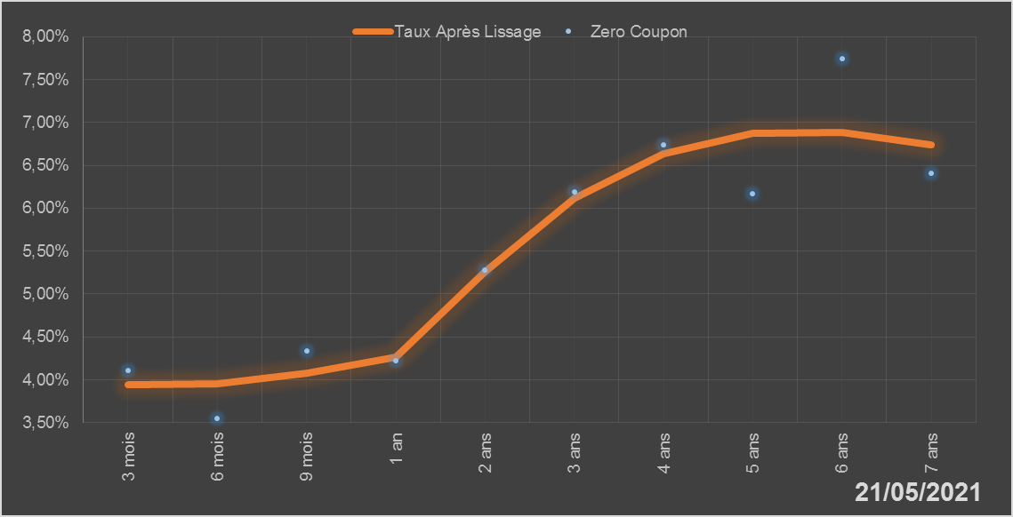
 |  | Maturité | Zero Coupon | Taux Après Lissage
 |  | 3 mois | 4.1124% | 3.9403%
 |  | 6 mois | 3.5526% | 3.9551%
 |  | 9 mois | 4.3341% | 4.0766%
 |  | 1 an | 4.2224% | 4.2669%
 |  | 2 ans | 5.2772% | 5.2594%
 |  | 3 ans | 6.1863% | 6.1143%
 |  | 4 ans | 6.7377% | 6.6407%
 |  | 5 ans | 6.1750% | 6.8699%
 |  | 6 ans | 7.7446% | 6.8801%
 |  | 7 ans | 6.4051% | 6.7443%

2021-05-21
oui

Burkina

Côte d'Ivoire
 | Côte d'Ivoire - COURBE DE TAUX 21/05/2021

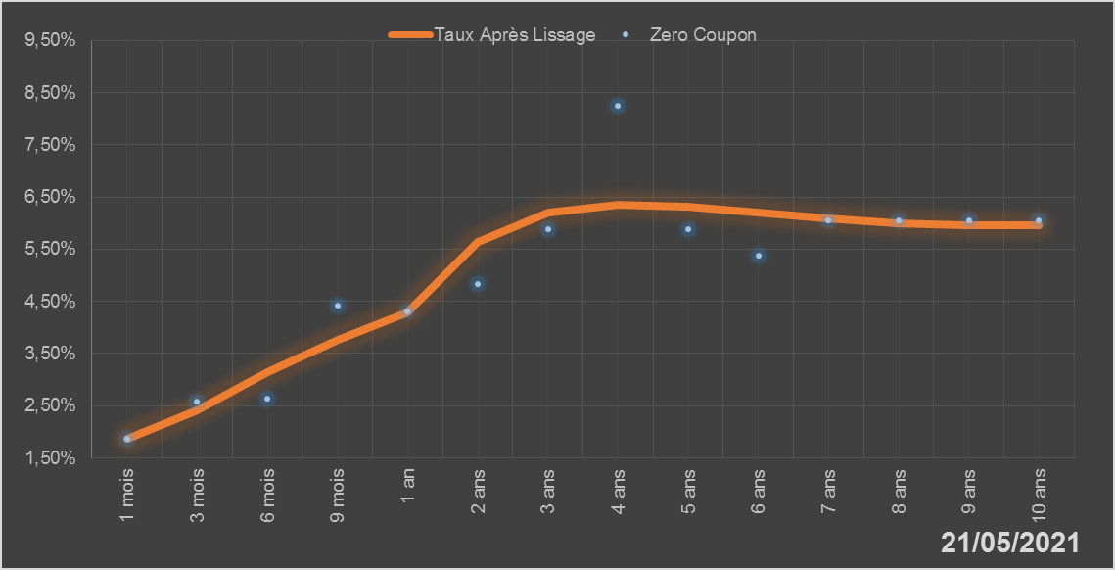
 |  | Maturité | Zero Coupon | Taux Après Lissage
 |  | 1 mois | 1.8675% | 1.8622%
 |  | 3 mois | 2.5846% | 2.4188%
 |  | 6 mois | 2.6296% | 3.1500%
 |  | 9 mois | 4.4156% | 3.7703%
 |  | 1 an | 4.2989% | 4.2935%
 |  | 2 ans | 4.8323% | 5.6427%
 |  | 3 ans | 5.8822% | 6.2094%
 |  | 4 ans | 8.2560% | 6.3615%
 |  | 5 ans | 5.8803% | 6.3182%
 |  | 6 ans | 5.3779% | 6.2049%
 |  | 7 ans | 6.0532% | 6.0892%
 |  | 8 ans | 6.0548% | 6.0038%
 |  | 9 ans | 6.0579% | 5.9609%
 |  | 10 ans | 6.0567% | 5.9617%

2021-05-21
oui

Cote d'ivoire

Guinée-Bissau
 | Guinée-Bissau - COURBE DE TAUX 21/05/2021

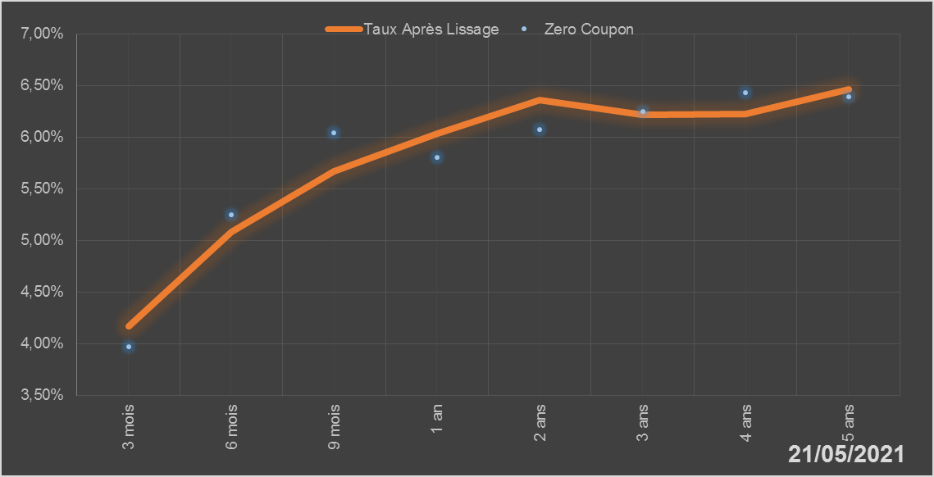
 |  | Maturité | Zero Coupon | Taux Après Lissage
 |  | 3 mois | 3.9691% | 4.1696%
 |  | 6 mois | 5.2500% | 5.0803%
 |  | 9 mois | 6.0413% | 5.6690%
 |  | 1 an | 5.8025% | 6.0315%
 |  | 2 ans | 6.0729% | 6.3616%
 |  | 3 ans | 6.2499% | 6.2177%
 |  | 4 ans | 6.4345% | 6.2205%
 |  | 5 ans | 6.3896% | 6.4660%

2021-05-21
oui

Guinée-Bissau

Mali
 | Mali - COURBE DE TAUX 21/05/2021

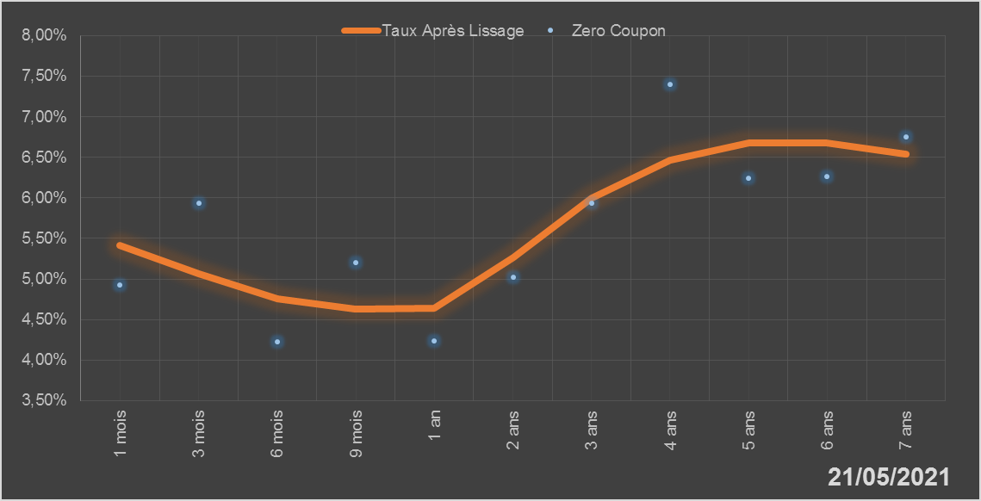
 |  | Maturité | Zero Coupon | Taux Après Lissage
 |  | 1 mois | 4.9243% | 5.4167%
 |  | 3 mois | 5.9292% | 5.0633%
 |  | 6 mois | 4.2297% | 4.7521%
 |  | 9 mois | 5.2054% | 4.6326%
 |  | 1 an | 4.2321% | 4.6440%
 |  | 2 ans | 5.0183% | 5.2694%
 |  | 3 ans | 5.9337% | 5.9960%
 |  | 4 ans | 7.3984% | 6.4695%
 |  | 5 ans | 6.2416% | 6.6742%
 |  | 6 ans | 6.2593% | 6.6739%
 |  | 7 ans | 6.7464% | 6.5358%

2021-05-21
oui

Mali

Niger
 | Niger - COURBE DE TAUX 21/05/2021

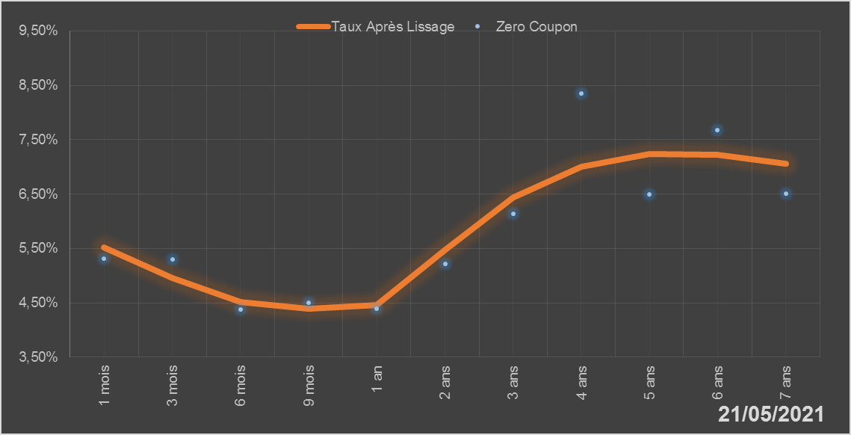
 |  | Maturité | Zero Coupon | Taux Après Lissage
 |  | 1 mois | 5.3171% | 5.5201%
 |  | 3 mois | 5.2928% | 4.9557%
 |  | 6 mois | 4.3810% | 4.5097%
 |  | 9 mois | 4.5085% | 4.3868%
 |  | 1 an | 4.3859% | 4.4632%
 |  | 2 ans | 5.2103% | 5.4780%
 |  | 3 ans | 6.1370% | 6.4439%
 |  | 4 ans | 8.3447% | 7.0100%
 |  | 5 ans | 6.4957% | 7.2350%
 |  | 6 ans | 7.6701% | 7.2243%
 |  | 7 ans | 6.5054% | 7.0636%

2021-05-21
oui

Niger

Sénégal
 | Sénégal - COURBE DE TAUX 21/05/2021

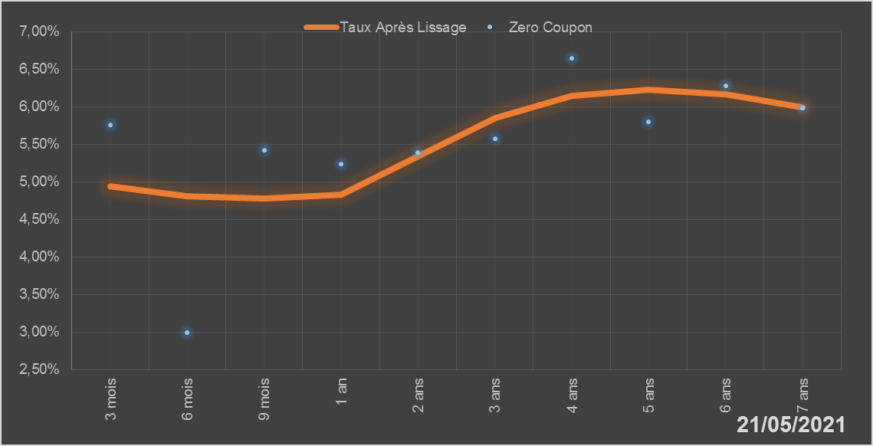
 |  | Maturité | Zero Coupon | Taux Après Lissage
 |  | 3 mois | 5.7619% | 4.9360%
 |  | 6 mois | 2.9937% | 4.8045%
 |  | 9 mois | 5.4194% | 4.7821%
 |  | 1 an | 5.2321% | 4.8333%
 |  | 2 ans | 5.3874% | 5.3423%
 |  | 3 ans | 5.5705% | 5.8471%
 |  | 4 ans | 6.6482% | 6.1425%
 |  | 5 ans | 5.8002% | 6.2313%
 |  | 6 ans | 6.2772% | 6.1649%
 |  | 7 ans | 5.9821% | 5.9954%

2021-05-21
oui

Sénégal

Togo
 | Togo - COURBE DE TAUX 21/05/2021

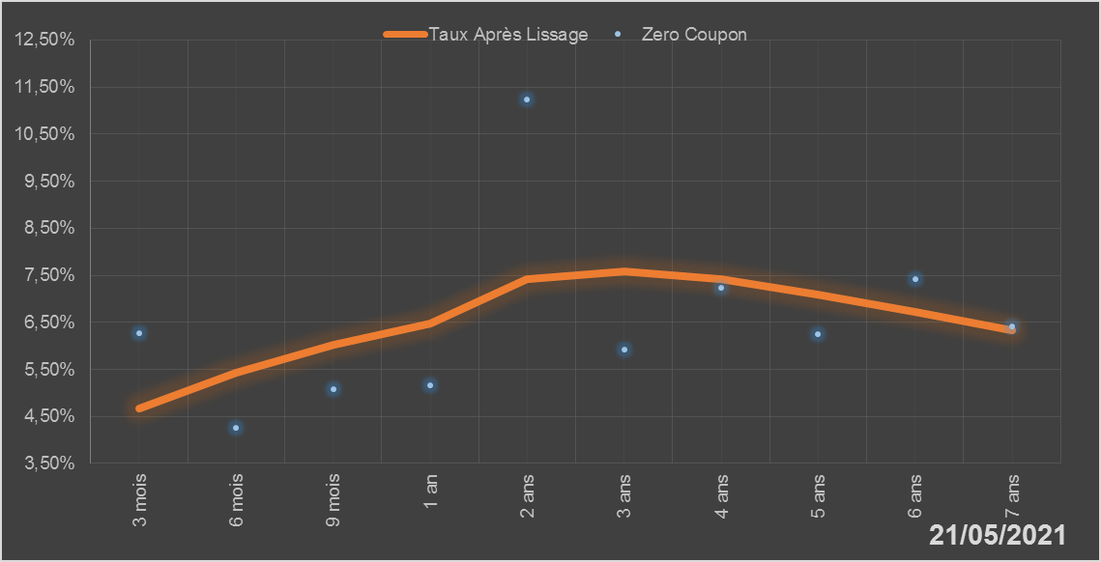
 |  | Maturité | Zero Coupon | Taux Après Lissage
 |  | 3 mois | 6.2680% | 4.6782%
 |  | 6 mois | 4.2606% | 5.4311%
 |  | 9 mois | 5.0716% | 6.0204%
 |  | 1 an | 5.1601% | 6.4774%
 |  | 2 ans | 11.2285% | 7.4219%
 |  | 3 ans | 5.9260% | 7.5882%
 |  | 4 ans | 7.2408% | 7.4165%
 |  | 5 ans | 6.2442% | 7.0992%
 |  | 6 ans | 7.4096% | 6.7241%
 |  | 7 ans | 6.4054% | 6.3333%

2021-05-21
oui

Togo

